LogueoAdministrador
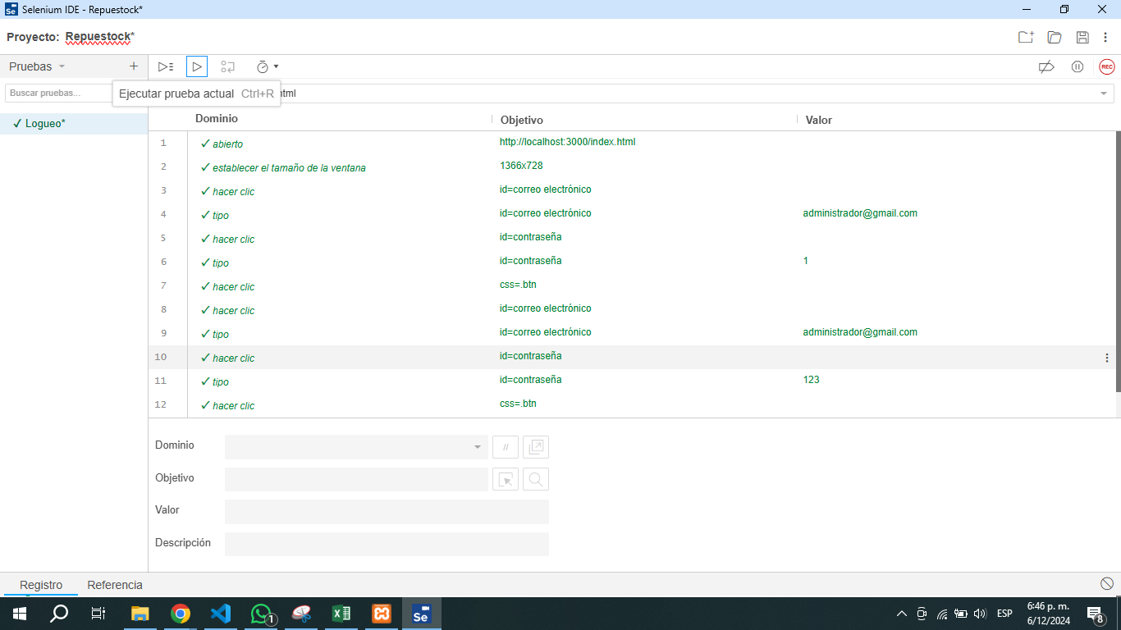
Prueba de Caja Negra

INFORMACION GENERAL | Busca asegurar que el código funciona de acuerdo con las especificaciones y que el módulo lógico es válido. Los aspectos a considerar son los siguientes: Rutinas de excepción, Rutinas de error, Manejo de parámetros, Validaciones, Valores válidos, Valores límites, Rangos, Mensajes posibles

Identificador Prueba | Nombre Prueba |  | Responsable
CP01 | Documentos |  | Andres Hoyos
Descripción | Logueo e Ingreso del perfil Administrador

Servicio / Componente Probado
Listar documentos y buscar Documentos

Perrequisitos
Para la revision del modulo debe existir los formulario con su respectiva Crud

Método Utilizado | Instrucciones de la Prueba
Prueba de la caja blanca | El Administrador debera ingresar al aplicativo con su correo y contraseña el cual tiene todos los permisos del aplicativo

Datos Entrada |  | Salida Esperada
Correo Electronico y Contraseña |  | Ingreso al Aplicativo

Creacion Perfil Ingeniero

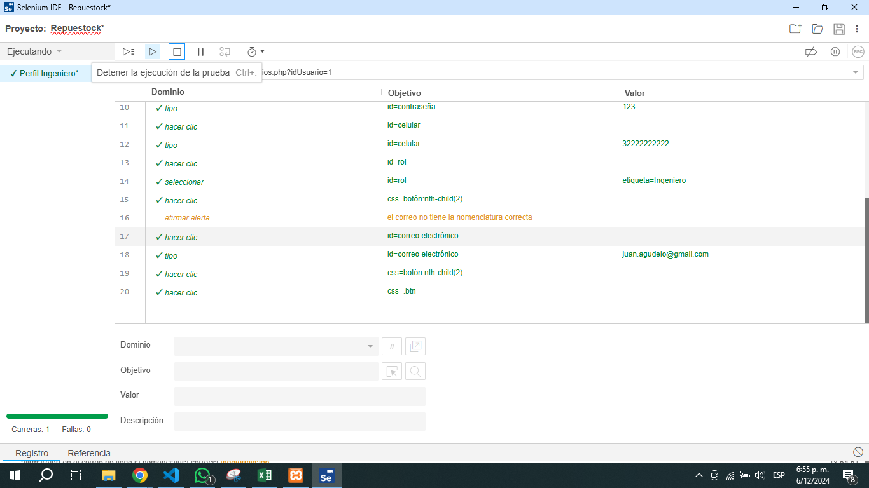
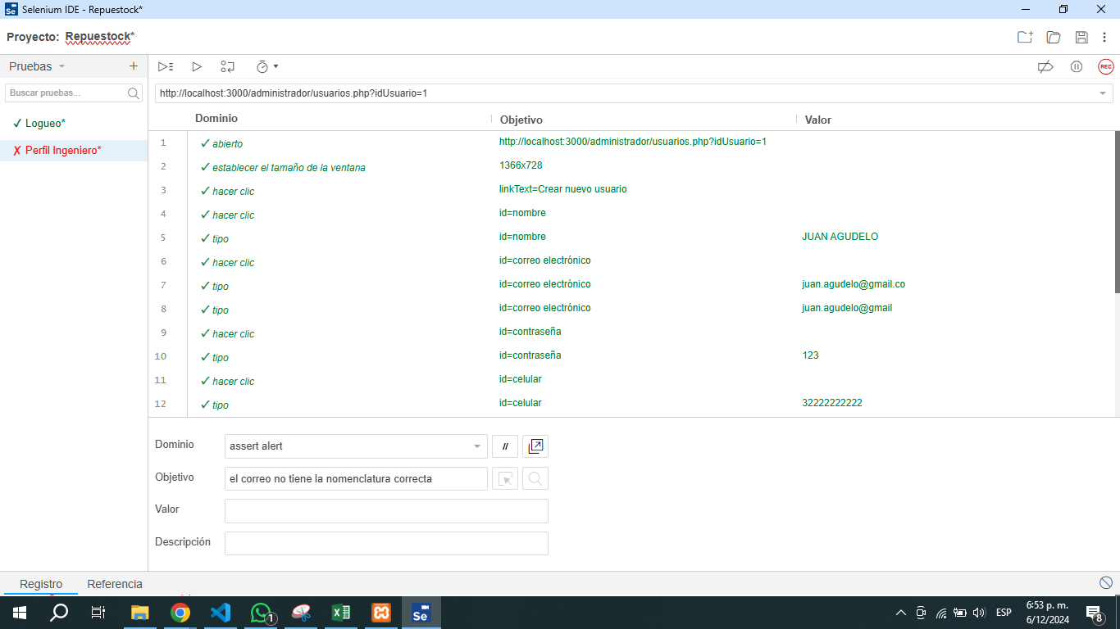
Prueba de Caja Negra

INFORMACION GENERAL | Busca asegurar que el código funciona de acuerdo con las especificaciones y que el módulo lógico es válido. Los aspectos a considerar son los siguientes: Rutinas de excepción, Rutinas de error, Manejo de parámetros, Validaciones, Valores válidos, Valores límites, Rangos, Mensajes posibles

Identificador Prueba | Nombre Prueba |  | Responsable
CP01 | Documentos |  | Andres Hoyos
Descripción | Creacion de perfi ingeniero

Servicio / Componente Probado
Listar documentos y buscar Documentos

Perrequisitos
Para la revision del modulo debe existir los formulario con su respectiva Crud

Método Utilizado | Instrucciones de la Prueba
Prueba de la caja blanca | El Administrador procede a la creacion de los perfiles del sistema Ingeniero por lo cual debe ingresar el correo electronico y contraseña para ingresar al rol de Administradror

Datos Entrada |  | Salida Esperada
Correo Electronico y Contraseña |  | Ingreso al Aplicativo

Creacion Perfil Logistico
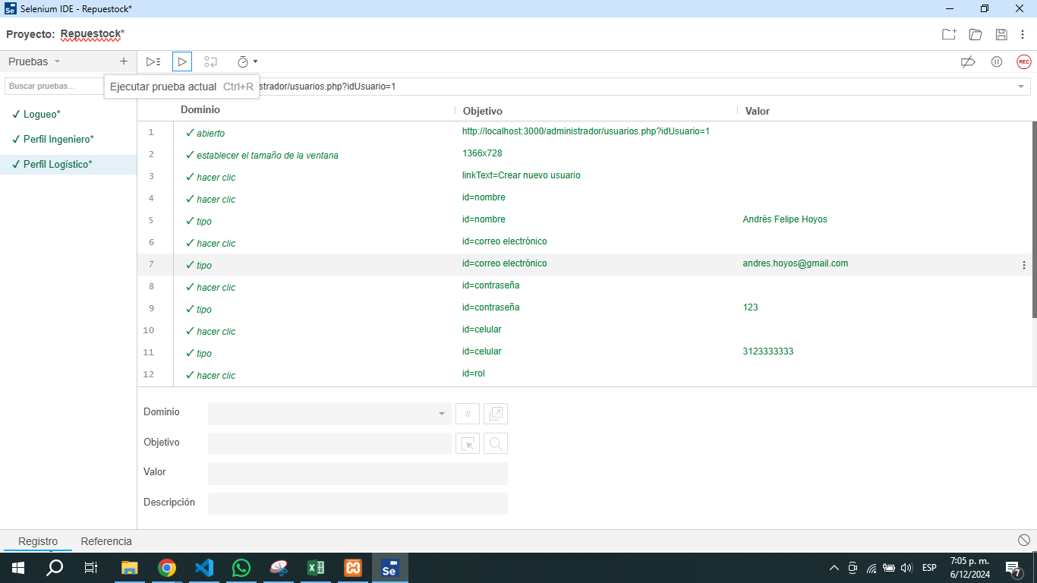
Prueba de Caja Negra

INFORMACION GENERAL | Busca asegurar que el código funciona de acuerdo con las especificaciones y que el módulo lógico es válido. Los aspectos a considerar son los siguientes: Rutinas de excepción, Rutinas de error, Manejo de parámetros, Validaciones, Valores válidos, Valores límites, Rangos, Mensajes posibles

Identificador Prueba | Nombre Prueba |  | Responsable
CP01 | Documentos |  | Andres Hoyos
Descripción | Creacion de perfil logistico

Servicio / Componente Probado
Listar documentos y buscar Documentos

Perrequisitos
Para la revision del modulo debe existir los formulario con su respectiva Crud

Método Utilizado | Instrucciones de la Prueba
Prueba de la caja blanca | El Administrador procede a la creacion de los perfiles del sistema Logistico, por lo cual debe ingresar el correo electronico y contraseña para ingresar al rol de Administradror

Datos Entrada |  | Salida Esperada
Correo Electronico y Contraseña |  | Ingreso al Aplicativo

Creacion Proveedor
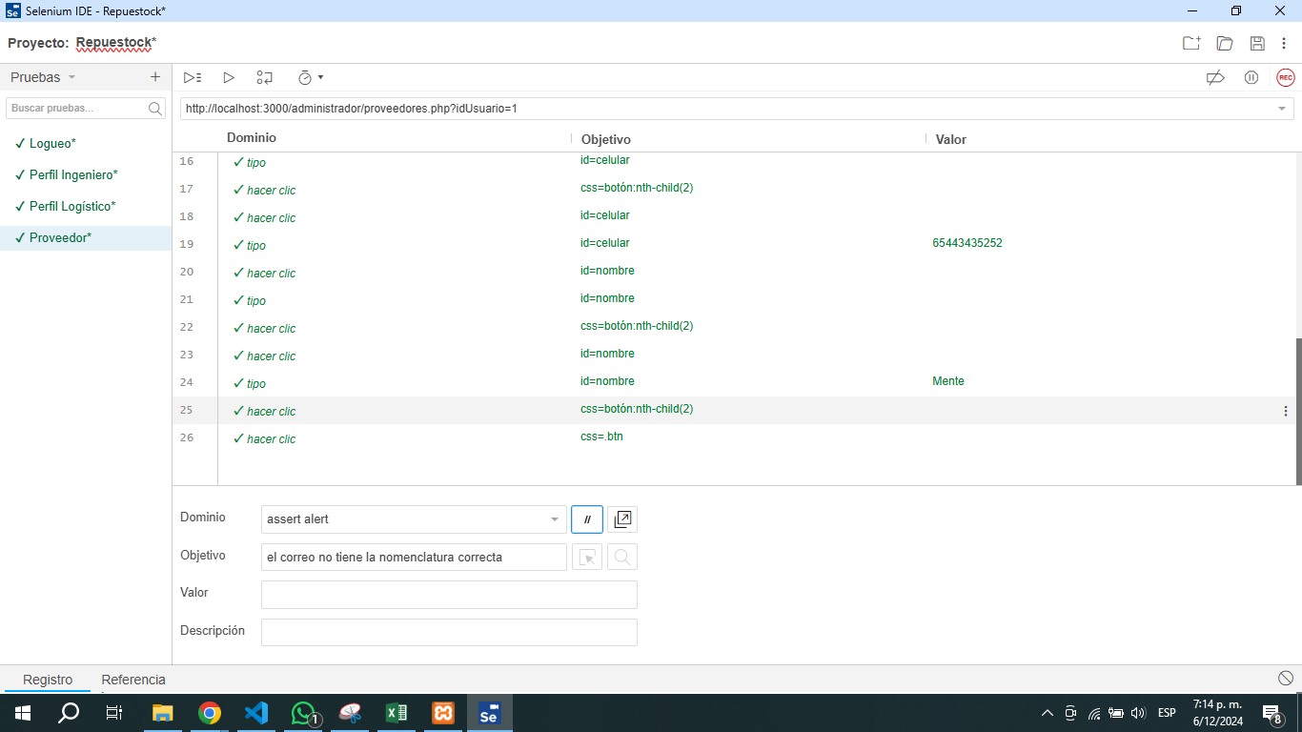
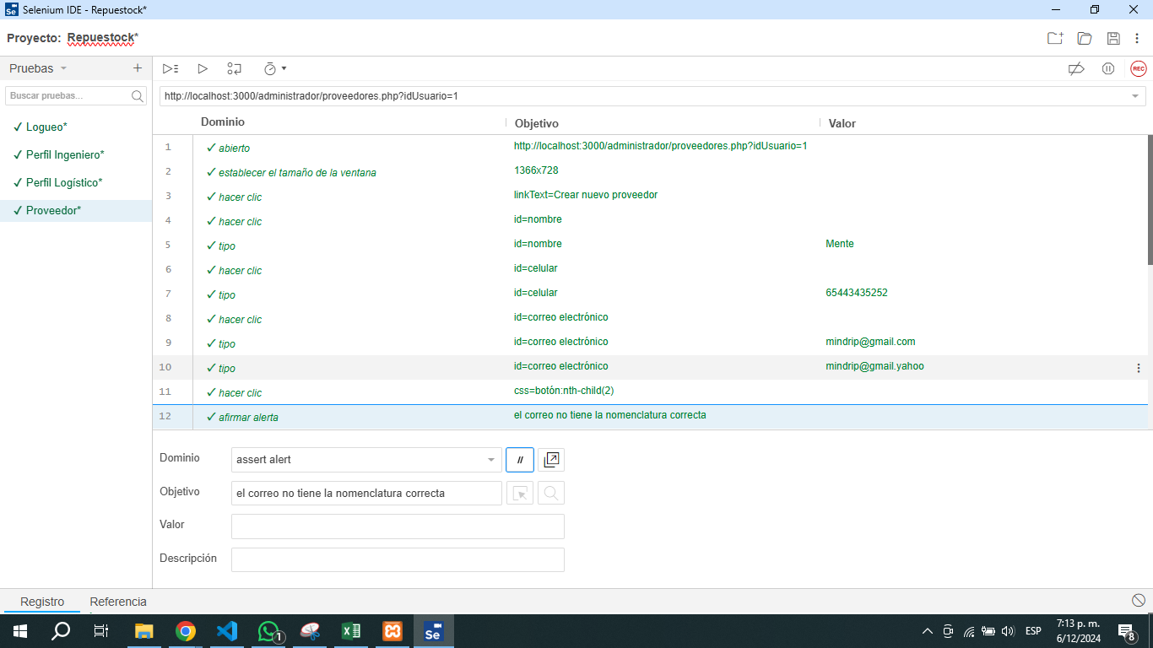
Prueba de Caja Negra

INFORMACION GENERAL | Busca asegurar que el código funciona de acuerdo con las especificaciones y que el módulo lógico es válido. Los aspectos a considerar son los siguientes: Rutinas de excepción, Rutinas de error, Manejo de parámetros, Validaciones, Valores válidos, Valores límites, Rangos, Mensajes posibles

Identificador Prueba | Nombre Prueba |  | Responsable
CP01 | Documentos |  | Andres Hoyos
Descripción | Creacion Proveedor

Servicio / Componente Probado
Listar documentos y buscar Documentos

Perrequisitos
Para la revision del modulo debe existir los formulario con su respectiva Crud

Método Utilizado | Instrucciones de la Prueba
Prueba de la caja blanca | El Administrador procede a la creacion de los proveedores,para que una vez este creado el proveedor se puede proceeder a crear productos

Datos Entrada |  | Salida Esperada
Correo Electronico y Contraseña |  | Ingreso al Aplicativo

Creacion Producto
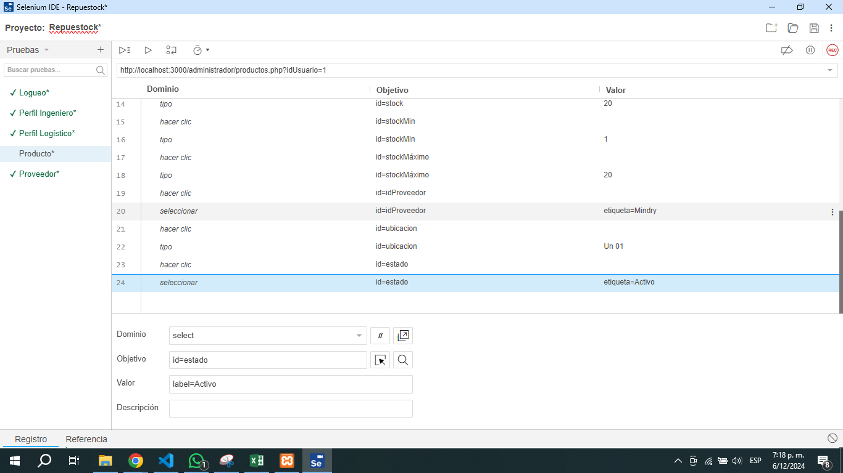
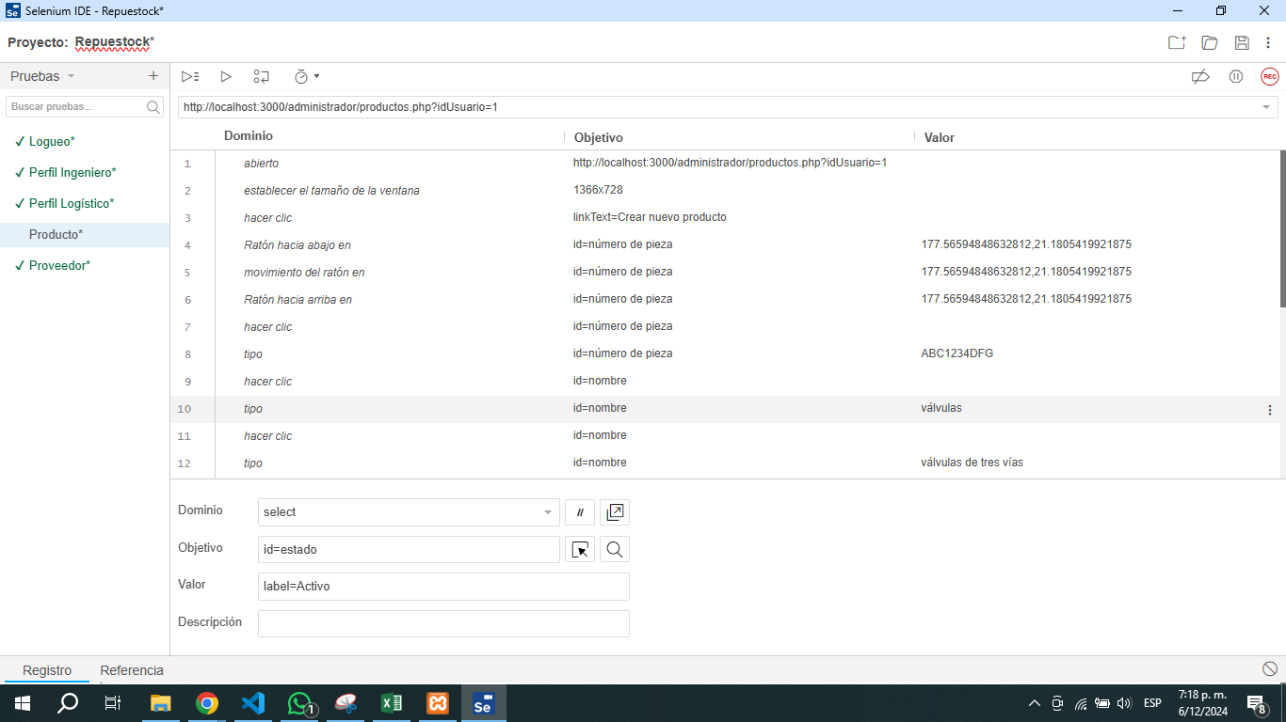
Prueba de Caja Negra

INFORMACION GENERAL | Busca asegurar que el código funciona de acuerdo con las especificaciones y que el módulo lógico es válido. Los aspectos a considerar son los siguientes: Rutinas de excepción, Rutinas de error, Manejo de parámetros, Validaciones, Valores válidos, Valores límites, Rangos, Mensajes posibles

Identificador Prueba | Nombre Prueba |  | Responsable
CP01 | Documentos |  | Andres Hoyos
Descripción | Creacion Producto

Servicio / Componente Probado
Listar documentos y buscar Documentos

Perrequisitos
Para la revision del modulo debe existir los formulario con su respectiva Crud

Método Utilizado | Instrucciones de la Prueba
Prueba de la caja blanca | El Administrador procede a la creacion de los producto en este debere ingresar la cantidad recibida, debe asignar stock maximo y stock minimo y dejar el producto activo, el tiene permisos para poder desactivar los productos

Datos Entrada |  | Salida Esperada
Correo Electronico y Contraseña |  | Ingreso al Aplicativo

Inventario
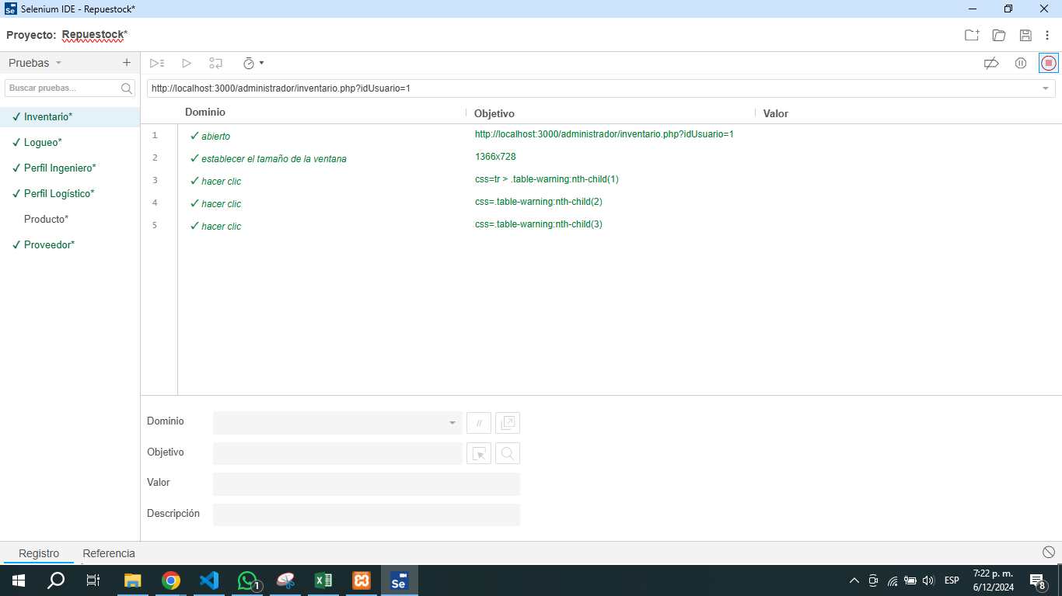
Prueba de Caja Negra

INFORMACION GENERAL | Busca asegurar que el código funciona de acuerdo con las especificaciones y que el módulo lógico es válido. Los aspectos a considerar son los siguientes: Rutinas de excepción, Rutinas de error, Manejo de parámetros, Validaciones, Valores válidos, Valores límites, Rangos, Mensajes posibles

Identificador Prueba | Nombre Prueba |  | Responsable
CP01 | Documentos |  | Andres Hoyos
Descripción | Consultar Inventario

Servicio / Componente Probado
Listar documentos y buscar Documentos

Perrequisitos
Para la revision del modulo debe existir los formulario con su respectiva Crud

Método Utilizado | Instrucciones de la Prueba
Prueba de la caja blanca | El administrador podra consultar el estado del inventario, cantidades

Datos Entrada |  | Salida Esperada
Correo Electronico y Contraseña |  | Ingreso al Aplicativo

Creacion cliente

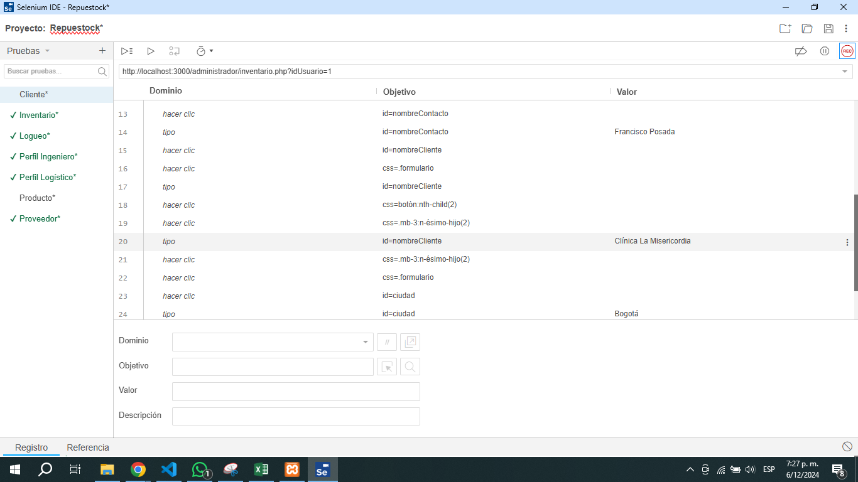
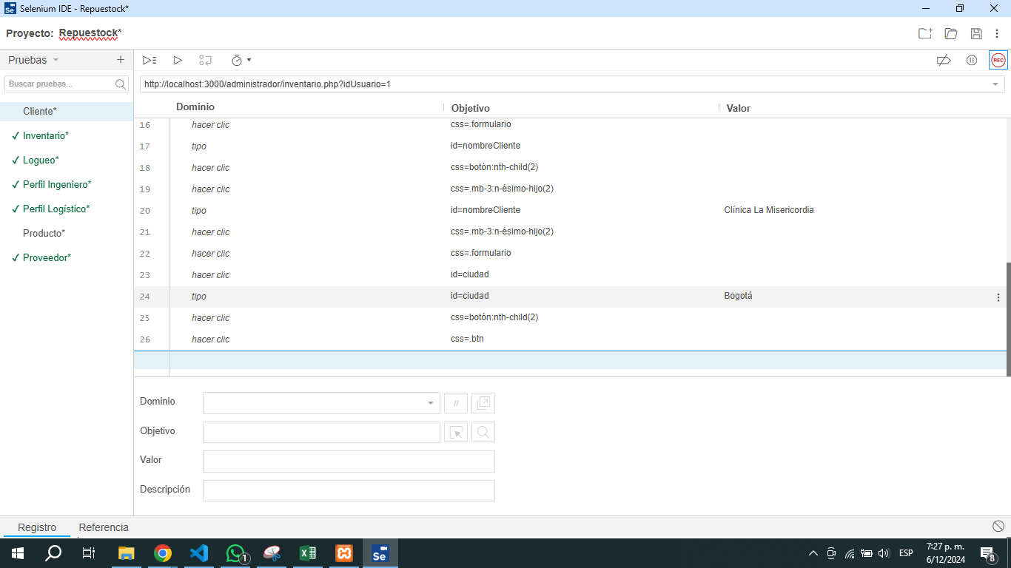
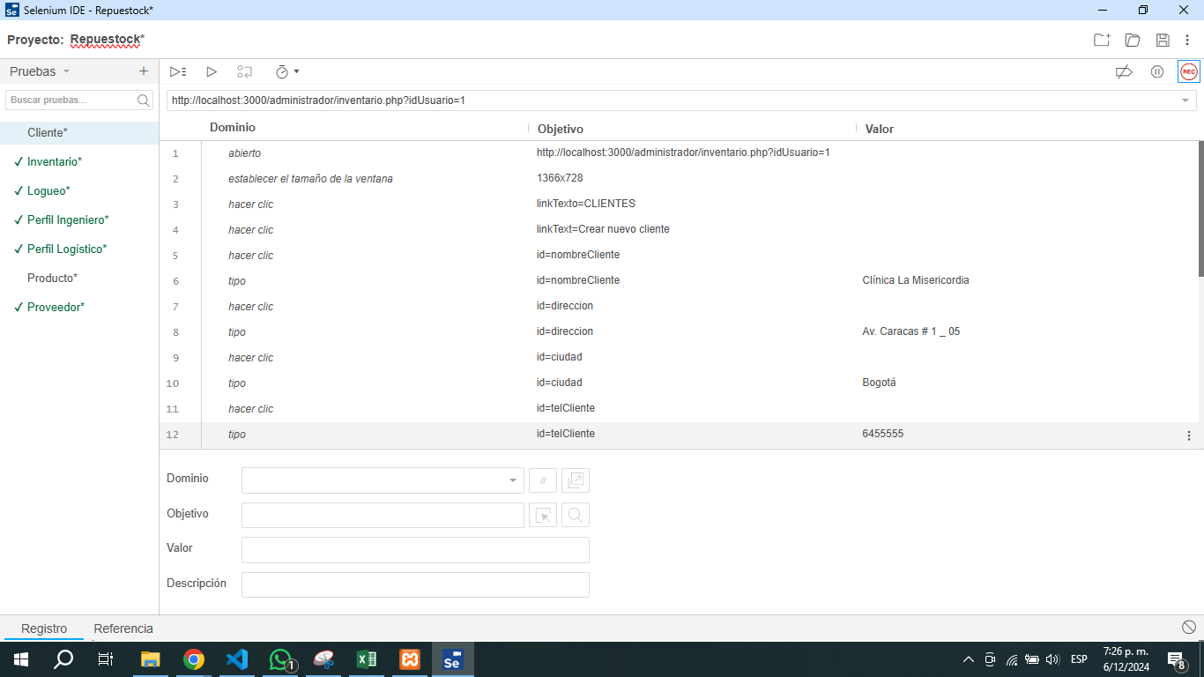
Prueba de Caja Negra

INFORMACION GENERAL | Busca asegurar que el código funciona de acuerdo con las especificaciones y que el módulo lógico es válido. Los aspectos a considerar son los siguientes: Rutinas de excepción, Rutinas de error, Manejo de parámetros, Validaciones, Valores válidos, Valores límites, Rangos, Mensajes posibles

Identificador Prueba | Nombre Prueba |  | Responsable
CP01 | Documentos |  | Andres Hoyos
Descripción | Creacion Cliente

Servicio / Componente Probado
Listar documentos y buscar Documentos

Perrequisitos
Para la revision del modulo debe existir los formulario con su respectiva Crud

Método Utilizado | Instrucciones de la Prueba
Prueba de la caja blanca | El Administrador procede a la creacion de los clientes, el cual va la informacion donde se iran a despachar los pedidos y los contactos

Datos Entrada |  | Salida Esperada
Correo Electronico y Contraseña |  | Ingreso al Aplicativo

Permisos
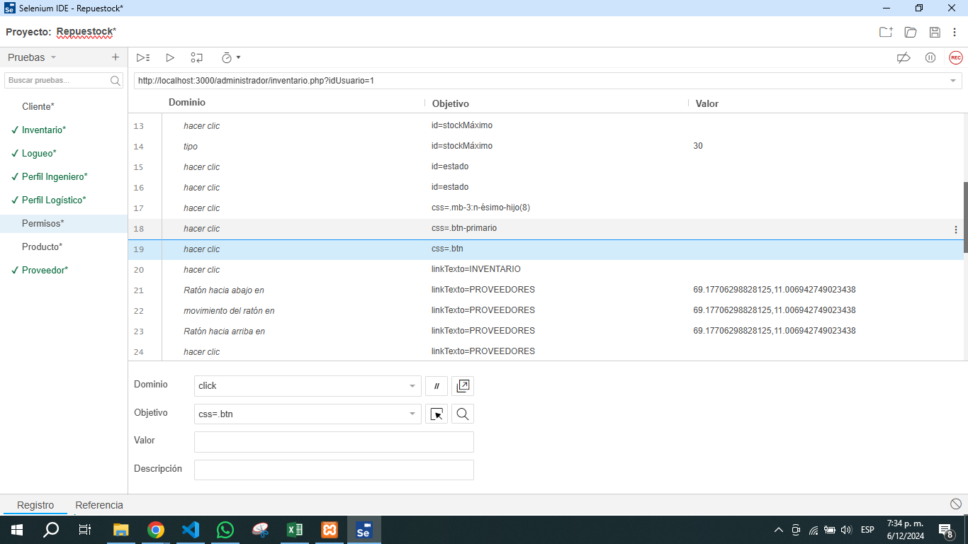
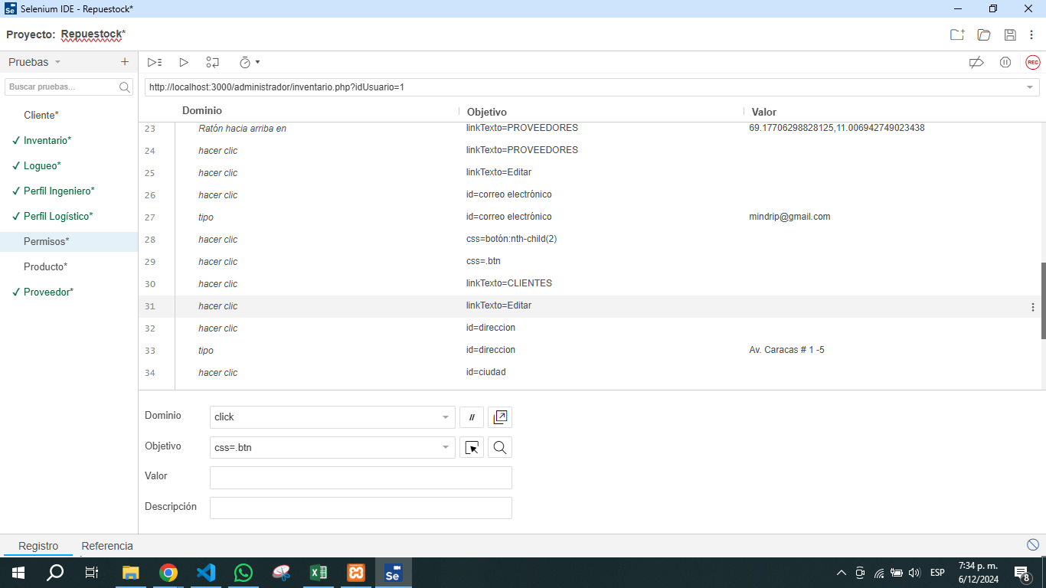
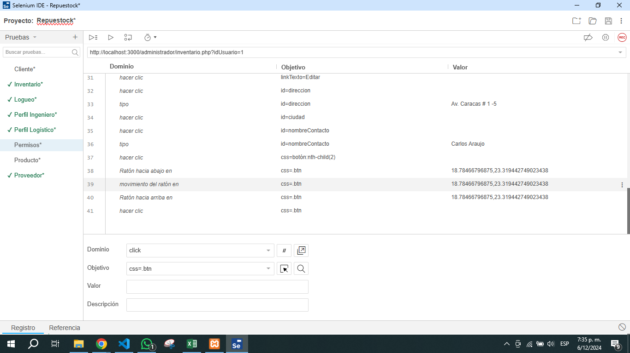
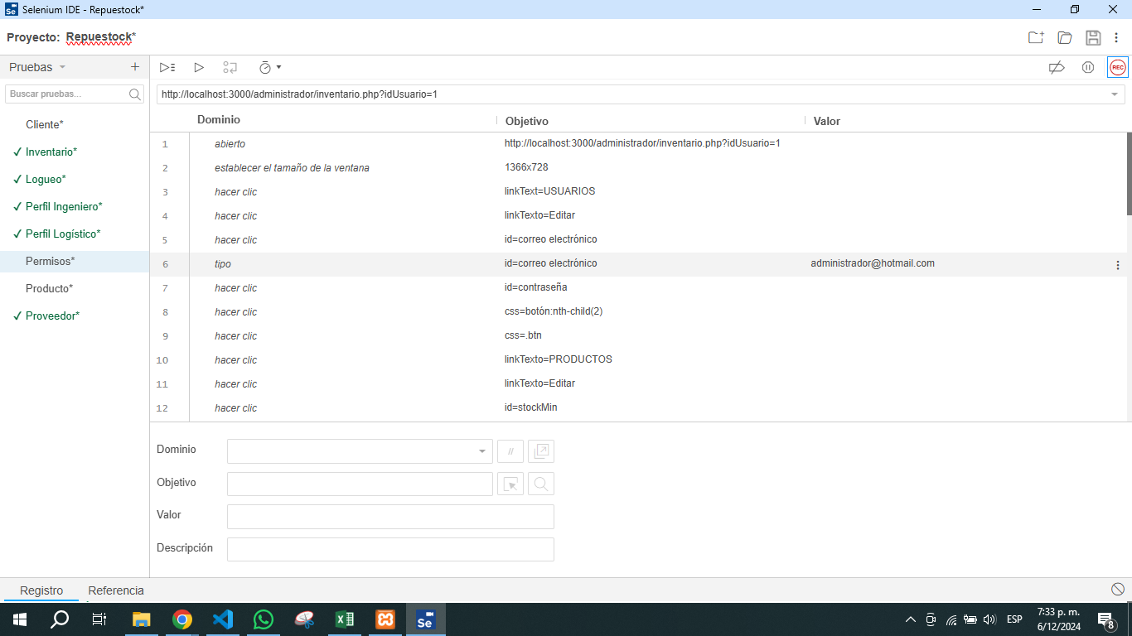
Prueba de Caja Negra

INFORMACION GENERAL | Busca asegurar que el código funciona de acuerdo con las especificaciones y que el módulo lógico es válido. Los aspectos a considerar son los siguientes: Rutinas de excepción, Rutinas de error, Manejo de parámetros, Validaciones, Valores válidos, Valores límites, Rangos, Mensajes posibles

Identificador Prueba | Nombre Prueba |  | Responsable
CP01 | Documentos |  | Andres Hoyos
Descripción | Permisos

Servicio / Componente Probado
Listar documentos y buscar Documentos

Perrequisitos
Para la revision del modulo debe existir los formulario con su respectiva Crud

Método Utilizado | Instrucciones de la Prueba
Prueba de la caja blanca | El perfil del Administrador posee todos los permisos para poder editar y actualizar, productos, proveedores, clientes

Datos Entrada |  | Salida Esperada
Correo Electronico y Contraseña |  | Ingreso al Aplicativo

